STIHL-ის ბენზოხერხები-ბარგალკ.
N | ბენზოხერხი STIHL MS 440 სათადარიგო ნაწილების ჩამონათვალი | განზომილების ერთეული | რაოდენობა | სათადარიგო ნაწილების ერთეულის ზღვრული ღირებულება (ლარი) | პრეტენდენტის მიერ შემოთავაზებული სათადარიგო ნაწილების ერთეულის ღირებულება (ლარი) | ერთეულზე გაწეული მომსახურების ზღვრული ღირებულება (ლარი) | პრეტენდენტის მიერ შემოთავაზებული ს ერთეულზე გაწეული მომსახურების ღირებულება (ლარი)
 | sruli reabilitacia | cali | 1 |  |  | 197.00
1 | cilindri | cali | 1 | 700.00 |  | 165.00
2 | porSinkolico | cali | 1 | 280.00 |  | 135.00
3 | jaWvis wamyvani kbilana | cali | 1 | 60.00 |  | 17.00
4 | gamnTiSveli (ceplenia) | cali | 1 | 200.00 |  | 135.00
5 | jaWvis damWimi | cali | 1 | 35.00 |  | 70.00
6 | kaWvis da Sinis xufi | cali | 1 | 80.00 |  | 17.00
7 | denis wyari | cali | 1 | 250.00 |  | 65.00
8 | maxaviki | cali | 1 | 250.00 |  | 115.00
9 | starteris borbali | cali | 1 | 30.00 |  | 45.00
10 | starteris kbilanebi | cali | 1 | 10.00 |  | 30.00
11 | starteris zambara | cali | 1 | 5.00 |  | 9.00
12 | benzinis avzis xufi | cali | 1 | 35.00 |  | _
13 | zeTis avzis xufi | cali | 1 | 35.00 |  | _
14 | benzinis filtri | cali | 1 | 15.00 |  | 17.00
15 | benzinis avzis saventilacio | cali | 1 | 10.00 |  | 17.00
16 | benzinis Slangi | cali | 1 | 15.00 |  | 55.00
17 | haeris filtri | cali | 1 | 55.00 |  | 9.00
18 | karburatori | cali | 1 | 250.00 |  | 65.00
19 | ahtivibraciuli baliSebi | cali | 3 | 90.00 |  | 120.00
20 | saxeluri | cali | 1 | 90.00 |  | 85.00
21 | xeTis Slangi | cali | 1 | 15.00 |  | 45.00
სულ ჯამი: |  |  |  | 2510.00 |  | 1413.00
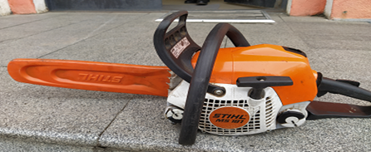
 |  |  |  | 3923.00
N | ბენზოხერხი STIHL MS 181 სათადარიგო ნაწილების ჩამონათვალი |  | განზომილება | სათადარიგო ნაწილების ერთეულის ზღვრული ღირებულება | პრეტენდენტის მიერ შემოთავაზებული სათადარიგო ნაწილების ერთეულის ღირებულება (ლარი) | ერთეულზე გაწეული მომსახურების ზღვრული ღირებულება | პრეტენდენტის მიერ შემოთავაზებული ს ერთეულზე გაწეული მომსახურების ღირებულება (ლარი)
1 | cilindri | cali | 1 | 320.00 |  | 165.00
2 | porSinkolico | cali | 1 | 115.00 |  | 130.00
3 | jaWvis wamyvani kbilana | cali | 1 | 55.00 |  | 17.00
4 | gamnTiSveli (ceplenia) | cali | 1 | 150.00 |  | 135.00
5 | jaWvis damWimi | cali | 1 | 25.00 |  | 60.00
6 | kaWvis da Sinis xufi | cali | 1 | 50.00 |  | 9.00
7 | denis wyari | cali | 1 | 110.00 |  | 45.00
8 | maxaviki | cali | 1 | 140.00 |  | 85.00
9 | starteris borbali | cali | 1 | 30.00 |  | 45.00
10 | starteris kbilanebi | cali | 1 | 10.00 |  | 30.00
11 | starteris zambara | cali | 1 | 5.00 |  | 9.00
12 | benzinis avzis xufi | cali | 1 | 20.00 |  | _
13 | zeTis avzis xufi | cali | 1 | 20.00 |  | _
14 | benzinis filtri | cali | 1 | 15.00 |  | 17.00
15 | benzinis avzis saventilacio | cali | 1 | 10.00 |  | 17.00
16 | benzinis Slangi | cali | 1 | 15.00 |  | 55.00
17 | haeris filtri | cali | 1 | 55.00 |  | 9.00
18 | karburatori | cali | 1 | 250.00 |  | 65.00
19 | ahtivibraciuli baliSebi | cali | 5 | 90.00 |  | 75.00
20 | saxeluri | cali | 1 | 90.00 |  | 85.00
21 | zeTis Slangi | cali | 1 | 15.00 |  | 45.00
სულ ჯამი: |  |  |  | 1590.00 |  | 1098.00
 |  |  |  | 2688.00
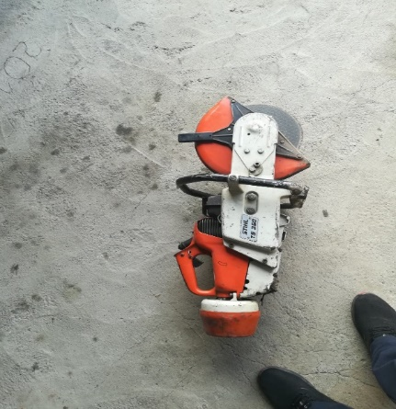
N | ბენზობარგალკა TS 350 სათადარიგო ნაწილების ჩამონათვალი |  | განზომილება | სათადარიგო ნაწილების ერთეულის ზღვრული ღირებულება | პრეტენდენტის მიერ შემოთავაზებული სათადარიგო ნაწილების ერთეულის ღირებულება (ლარი) | ერთეულზე გაწეული მომსახურების ზღვრული ღირებულება | პრეტენდენტის მიერ შემოთავაზებული ს ერთეულზე გაწეული მომსახურების ღირებულება (ლარი)
1 | sruli reabilitacia | cali | 1 |  |  | 280.00
2 | cilindri | cali | 1 | 750.00 |  | 165.00
3 | porSinkolico | cali | 1 | 270.00 |  | 131.00
4 | gverdiTi sayeluris dacvla | cali | 1 | 70.00 |  | 165.00
5 | remnis Skivi | cali | 1 | 200.00 |  | 65.00
6 | gamTiSveli (ceplenia) | cali | 1 | 60.00 |  | 85.00
7 | damqoqi Skivi | cali | 1 | 45.00 |  | 45.00
8 | denis wyari | cali | 1 | 360.00 |  | 85.00
9 | maxaviki | cali | 1 | 280.00 |  | 90.00
10 | benzinis avzis xufi | cali | 1 | 45 |  | 0
11 | zeTis avzis xufi | cali | 1 | 45 |  | 0
12 | benzinis filtri | cali | 1 | 45.00 |  | 0
13 | benzinis avzis saventilacio | cali | 1 | 45.00 |  | 0
14 | benzinis Slangi | cali | 1 | 25.00 |  | 65.00
15 | haeris filtri | cali | 1 | 70.00 |  | 0.00
16 | karburatori | cali | 1 | 270.00 |  | 65.00
17 | zeTis Slangi | cali | 1 | 45.00 |  | 65.00
სულ ჯამი: |  |  |  | 2625.00 |  | 1306.00
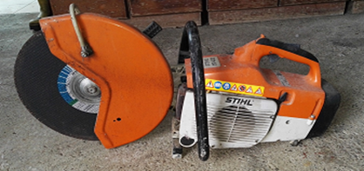
 |  |  |  | 3931.00
N | ბენზობარგალკა STIHL TS 400 სათადარიგო ნაწილების ჩამონათვალი |  | განზომილება | სათადარიგო ნაწილების ერთეულის ზღვრული ღირებულება | პრეტენდენტის მიერ შემოთავაზებული სათადარიგო ნაწილების ერთეულის ღირებულება (ლარი) | ერთეულზე გაწეული მომსახურების ზღვრული ღირებულება | პრეტენდენტის მიერ შემოთავაზებული ს ერთეულზე გაწეული მომსახურების ღირებულება (ლარი)
1 | sruli reabilitacia | cali | 1 |  |  | 280.00
2 | cilindri | cali | 1 | 750.00 |  | 165.00
3 | porSinkolico | cali | 1 | 285.00 |  | 131.00
4 | gverdiTi sayeluris dacvla | cali | 1 | 70.00 |  | 165.00
5 | remnis Skivi | cali | 1 | 200.00 |  | 65.00
6 | gamTiSveli (ceplenia) | cali | 1 | 60.00 |  | 85.00
7 | damqoqi Skivi | cali | 1 | 45.00 |  | 45.00
8 | denis wyari | cali | 1 | 360.00 |  | 85.00
9 | maxaviki | cali | 1 | 280.00 |  | 90.00
10 | benzinis avzis xufi | cali | 1 | 45 |  | 0
11 | zeTis avzis xufi | cali | 1 | 45 |  | 0
12 | benzinis filtri | cali | 1 | 45.00 |  | 0
13 | benzinis avzis saventilacio | cali | 1 | 45.00 |  | 0
14 | benzinis Slangi | cali | 1 | 25.00 |  | 65.00
15 | haeris filtri | cali | 1 | 40.00 |  | 0
16 | karburatori | cali | 1 | 270.00 |  | 65.00
17 | zeTis Slangi | cali | 1 | 45.00 |  | 65.00
18 | antivibraciuli sistema | kompleqti | 1 | 120.00 |  | 131.00
19
20
21

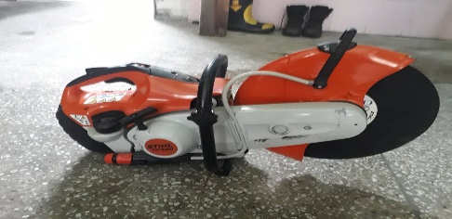
სულ ჯამი: |  |  |  | 2730.00 |  | 1437.00
 |  |  |  | 4167.00
N | ბენზობარგალკა STIHL TS 420 სათადარიგო ნაწილების ჩამონათვალი |  | განზომილება | სათადარიგო ნაწილების ერთეულის ზღვრული ღირებულება | პრეტენდენტის მიერ შემოთავაზებული სათადარიგო ნაწილების ერთეულის ღირებულება (ლარი) | ერთეულზე გაწეული მომსახურების ზღვრული ღირებულება | პრეტენდენტის მიერ შემოთავაზებული ს ერთეულზე გაწეული მომსახურების ღირებულება (ლარი)
1 | sruli reabilitacia | cali | 1 |  |  | 280.00
2 | cilindri | cali | 1 | 780.00 |  | 165.00
3 | porSinkolico | cali | 1 | 270.00 |  | 131.00
4 | gverdiTi sayeluris dacvla | cali | 1 | 70.00 |  | 165.00
5 | remnis Skivi | cali | 1 | 200.00 |  | 65.00
6 | gamTiSveli (ceplenia) | cali | 1 | 60.00 |  | 85.00
7 | damqoqi Skivi | cali | 1 | 45.00 |  | 45.00
8 | denis wyari | cali | 1 | 360.00 |  | 85.00
9 | maxaviki | cali | 1 | 280.00 |  | 90.00
10 | benzinis avzis xufi | cali | 1 | 45 |  | 0
11 | zeTis avzis xufi | cali | 1 | 45 |  | 0
12 | benzinis filtri | cali | 1 | 45.00 |  | 0
13 | benzinis avzis saventilacio | cali | 1 | 45.00 |  | 0
14 | benzinis Slangi | cali | 1 | 25.00 |  | 65.00
15 | haeris filtri | cali | 1 | 40.00 |  | 0
16 | karburatori | cali | 1 | 270.00 |  | 65.00
17 | zeTis Slangi | cali | 1 | 45.00 |  | 65.00
18 | antivibraciuli sistema | kompleqti | 1 | 120.00 |  | 131.00

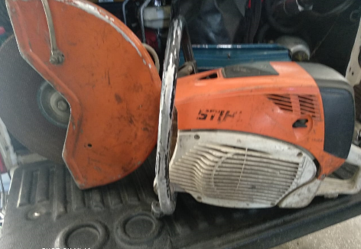
სულ ჯამი: |  |  |  | 2745.00 |  | 1437.00
 |  |  |  | 4182.00
N | ბენზობარგალკა STIHL TS 800 სათადარიგო ნაწილების ჩამონათვალი |  | განზომილება | სათადარიგო ნაწილების ერთეულის ზღვრული ღირებულება | პრეტენდენტის მიერ შემოთავაზებული სათადარიგო ნაწილების ერთეულის ღირებულება (ლარი) | ერთეულზე გაწეული მომსახურების ზღვრული ღირებულება | პრეტენდენტის მიერ შემოთავაზებული ს ერთეულზე გაწეული მომსახურების ღირებულება (ლარი)
1 | sruli reabilitacia | cali | 1 |  |  | 280.00
2 | cilindri | cali | 1 | 800.00 |  | 165.00
3 | porSinkolico | cali | 1 | 300.00 |  | 131.00
4 | gverdiTi sayeluris dacvla | cali | 1 | 70.00 |  | 165.00
5 | remnis Skivi | cali | 1 | 200.00 |  | 65.00
6 | gamTiSveli (ceplenia) | cali | 1 | 60.00 |  | 85.00
7 | damqoqi Skivi | cali | 1 | 45.00 |  | 45.00
8 | denis wyari | cali | 1 | 360.00 |  | 85.00
9 | maxaviki | cali | 1 | 280.00 |  | 90.00
10 | benzinis avzis xufi | cali | 1 | 45 |  | 0
11 | zeTis avzis xufi | cali | 1 | 45 |  | 0
12 | benzinis filtri | cali | 1 | 45.00 |  | 0
13 | benzinis avzis saventilacio | cali | 1 | 45.00 |  | 0
14 | benzinis Slangi | cali | 1 | 25.00 |  | 65.00
15 | haeris filtri | cali | 1 | 40.00 |  | 0
16 | karburatori | cali | 1 | 270.00 |  | 65.00
17 | zeTis Slangi | cali | 1 | 45.00 |  | 65.00
18 | antivibraciuli sistema | kompleqti | 1 | 120.00 |  | 131.00

სულ ჯამი: |  |  |  | 2795.00 |  | 1437.00
 |  |  |  | 4232.00
 | საერთო ჯამი: |  |  | 23123.00
გარანტია: მიღება-ჩაბარების აქტის გაფირმებიდან არანაკლებ 1 (ერთი) თვე

